VKB Gladiator NXT Right Config
 |  |  |  | 8-way Mode |  |  |  |  |  |  |  |  |  |  |  | VKB Gladiator NXT Premium Right v2
 | ↖ |  |  | ↑ |  |  |  | ↗
 | ^ |  |  | ^ |  |  |  | ^ |  |  |  |  |  |  | 11
 | ← |  |  | ⌂ | Mode Switch |  |  | → |  |  |  |  |  |  | ^
 | ^ |  |  |  |  |  |  | ^ |  |  |  |  | 14 |  | 15 |  |  |  | 12
 | ↙ |  |  | ↓ |  |  |  | ↘ |  |  |  |  | ^ |  | ^ |  |  |  | ^
 | ^ |  |  | ^ |  |  |  | ^ |  |  |  |  |  |  | 13
 |  |  |  |  |  |  |  |  |  |  | 6 |  |  |  | ^
 | X/Y Rotation Axis |  |  |  |  |  |  |  |  |  | ^
 | ⌂ | Mode Switch |  |  |  |  |  |  | 9 |  | 10 |  | 7
 | ^ | Shift/Modifer |  |  |  |  |  |  | ^ |  | ^ |  | ^
 |  |  |  |  |  |  |  |  |  |  | 8 |  |  |  |  |  |  | 4
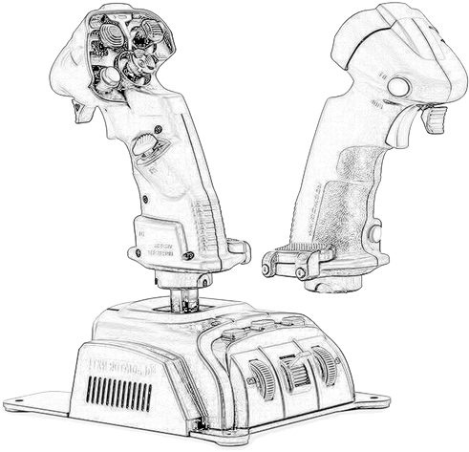
 |  |  |  |  |  |  |  |  |  |  | ^ |  |  |  |  |  |  | ^

 |  |  |  |  |  |  |  |  |  |  |  |  |  |  |  |  |  |  | ↑ | 21
 |  | 3 |  |  |  |  |  |  |  |  |  |  |  |  |  |  |  |  |  | ^
 |  | ^ |  |  |  |  |  |  |  |  |  |  |  |  |  |  |  |  | ↓ | 22
 |  |  |  |  |  |  |  |  |  |  |  |  |  |  |  |  |  |  |  | ^

 |  |  |  |  |  |  |  |  |  |  |  |  |  |  |  |  |  |  | 1
 |  |  |  |  |  |  |  |  |  |  |  |  |  |  |  |  |  |  | ^
 |  |  | 16 |  |  |  |  |  |  |  |  |  |  |  |  |  |  | 2
 |  |  | ^ |  |  |  |  |  |  |  |  |  |  |  |  |  |  | ^
19 |  |  | 20 |  |  | 17
^ |  |  | ^ |  |  | ^ |  |  |  |  |  |  |  |  |  |  |  |  | 5
 |  |  | 18 |  |  |  |  |  |  |  |  |  |  |  |  |  |  |  | ^
 |  |  | ^
 |  |  |  |  |  |  |  |  |  |  |  |  |  |  |  |  |  |  |  |  | 29
 |  |  |  |  |  |  |  |  |  |  |  |  |  |  |  |  |  |  |  |  | ^
 |  |  |  |  |  |  |  |  |  |  |  |  |  |  |  |  |  |  | 27
 |  |  |  |  |  |  |  |  |  |  |  |  |  |  |  |  |  |  | ^
 |  |  |  |  |  |  |  |  |  |  |  |  |  |  |  |  | 28
 |  |  |  |  |  |  |  |  |  |  |  |  |  |  |  |  | ^
 |  | Encoder 1
 | ↑ | 23 |  |  |  |  |  |  |  |  |  |  |  |  |  |  |  |  | Encoder 2
 |  | ^ |  |  |  |  |  |  |  |  |  |  |  |  |  |  |  | ↑ | 25
 | ↓ | 24 |  |  |  |  |  |  |  |  |  |  |  |  |  |  |  |  | ^
 |  | ^ |  |  |  |  |  |  |  |  |  |  |  |  |  |  |  | ↓ | 26
 |  |  |  |  |  |  |  |  |  |  | X / Y Axis |  |  | Z Axis |  |  |  |  | ^
 |  |  |  |  |  |  | Throttle Axis |  |  |  |  | ↑ |  | Twist
 |  |  |  |  |  |  |  |  |  | ← |  |  | →
 |  |  |  |  |  |  |  |  |  |  |  | ↓

